Sheet1
Reinvestment and Retention Ratios

Put simply, when there are no excess returns, your terminal value is unaffected by your assumptions about expected growth.

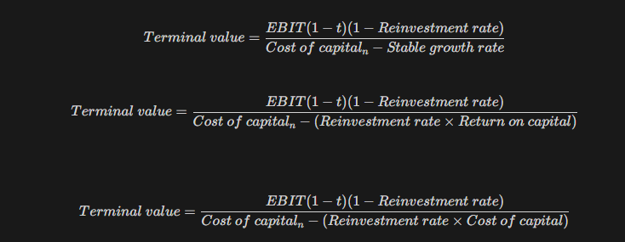
Current EBIT(1-t) | 100 |  |  | x5까지는 고속성장, 이후 안정성장 가정
 |  |  |  | cf추정 마지막 연도의 재투자율은 안정성장 재투자율을 적용
 | 고성장 | 안정성장 |  | 안정성장기의 재투자율을 올려서 TV를 상승시켜도, CF 하락분과
ROC | 20% | 10% |  | 정확히 상쇄됨
Reinvestment Rate | 50% | 50%
Expected Growth | 10% | 5.0%
Cost of Capital | 10% | 10% |  | 자본의 비용과 리턴이 동일하므로 성장이 TV에 영향을 주지 못함

 | Expected EBIT(1-t) | Reinvestment | CF | Terminal Value | PV
1 | 110.0 | 55.0 | 55.0 |  | 50
2 | 121.0 | 60.5 | 60.5 |  | 50
3 | 133.1 | 66.6 | 66.6 |  | 50
4 | 146.4 | 73.2 | 73.2 |  | 50
5 | 161.1 | 80.5 | 80.5 | 1,691.0 | 1,100

Value of Firm Today |  | 1,300

